使い方
このテンプレートの使い方
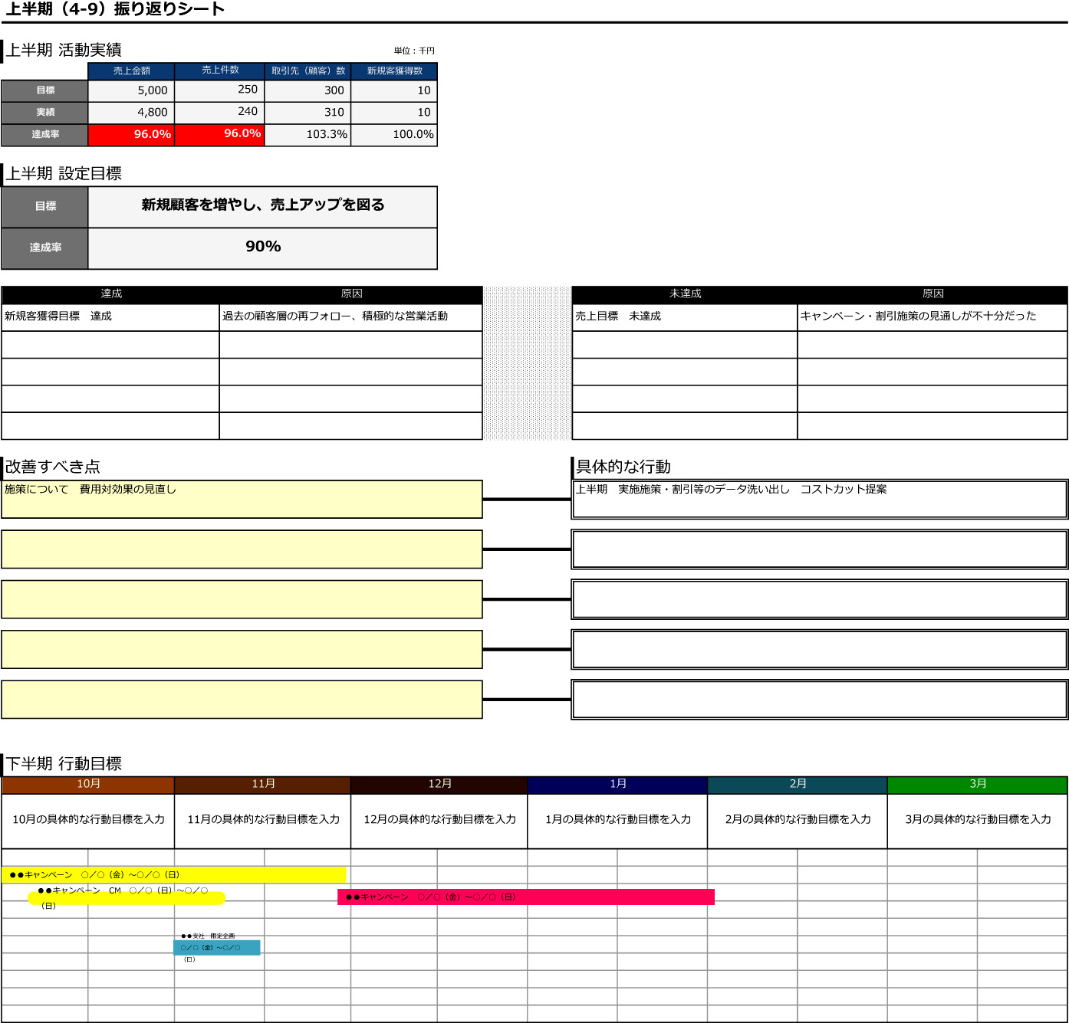
上半期の活動目的数値と実績数値を半角英数で入力してください。すると達成率が自動表示されます。
上半期の活動目標と達成率を入力してください。
上半期に達成できた事柄と
その原因を入力してください。
上半期に達成できなかった事柄と
その原因を入力してください。
活動を改善すべき点を書き出しましょう。
「改善すべき点」をうけて
具体的な行動目標を書き出しましょう。
各月の具体的な行動目標を
入力してください。
図形をクリック→【図形の塗りつぶし】で色を変更できます。
文字列をクリックすると編集できます。

上半期 振り返り (2)
愛厚ホーム西尾苑デイサービス 平成29年度 運営・利用状況
 |  |  |  |  |  |  | 平成30年度2月13日(水) 運営推進会議 資料
平成29年4月～平成30年1月 利用実績 |  |  |  |  |  |  | 定員18名
 | 4月 | 5月 | 6月 | 7月 | 8月 | 9月 | 10月
のべ利用者数 | 315 | 347 | 337 | 331 | 343 | 330 | 318
営業日数 | 20 | 23 | 22 | 21 | 22 | 21 | 21
利用率 | 88% | 84% | 85% | 88% | 87% | 87% | 84%

 | 11月 | 12月 | 1月
のべ利用者数 | 335 | 310 | 310
営業日数 | 22 | 20 | 20
利用率 | 85% | 86% | 86%

利用者別内訳 1月 |  |  |  |  |  |  | 契約者41名
 | 要介護１ | 要介護２ | 要介護３ | 要介護４ | 要支援１ | 要支援２ | 合計
男性（人） | 6 | 3 | 1 | 1 | 1 | 1 | 13
女性(人） | 7 | 10 | 4 | 1 | 2 | 4 | 28
合計 | 13 | 13 | 5 | 2 | 3 | 5 | 41

年齢別 1月
 | 最低年齢 | 最高年齢
男性（人） | 67 | 95
女性(人） | 78 | 98

曜日別 利用者数 1月
 | 月 | 火 | 水 | 木 | 金
男性（人） | 7 | 3 | 7 | 5 | 6
女性（人） | 11 | 14 | 9 | 13 | 12

一日のながれ
午前 |  |  | 午後
8時半～9時半 | お迎え |  | 12時半～ | 昼休憩
9時半～ | 健康チェック |  | 14時～ | ティータイム・リハビリ体操
9時半～ | 入浴、個別脳トレ、公文 |  | 14時半～ | レクリエーション
11時半～ | ラジオ体操・昼食準備 |  | 15時半～ | おやつ
12時～ | 昼食 |  | 16時～ | 帰りの支度、体操
 |  |  | 16時４０分～ | お送り

レクリエーション実績一覧
 | 6月 | 7月 | 8月 | 9月 | 10月 | 11月 | 12月 | 1月
季節行事 | 外出 三ヶ根山 | 七夕飾り | 夏祭り |  | 運動会 |  | 外出（丈山苑） もちつき 忘年会 | 初詣
週間レク | 誕生会 | 誕生会 | 誕生会 | 誕生会 | 誕生会 | 誕生会 | 誕生会 | 誕生会
 | 紙風船ゲーム | おやつつくり | うちわゲーム | 紙飛行機 | 図形パズル | 文字遊び | 足エクササイズ | 干支飾り
 | 文字しりとり | タオルホッケー | 夏祭り準備 | おやつつくり | カラオケレク | 壁面（干し柿） | クリスマス飾り | 正月遊び
 | 父の日カード作り | 数字かるた | 積み木脳トレ | 壁面（コスモス） | 運動会準備 | おやつつくり | クリスマスケーキ作り | ビンゴゲーム

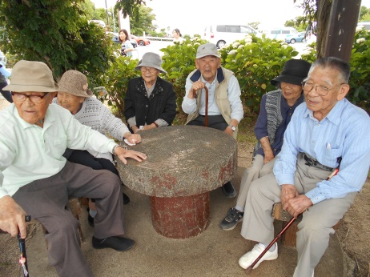
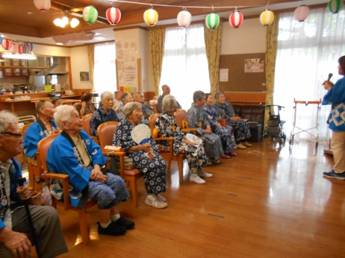
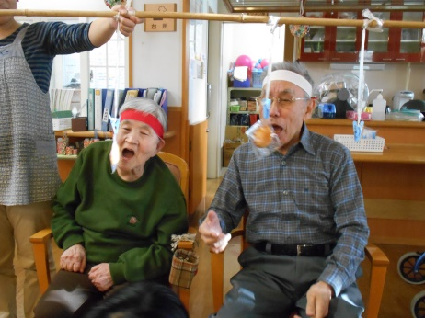
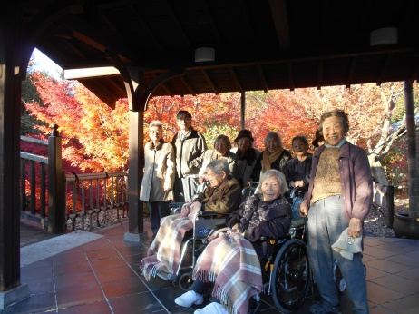
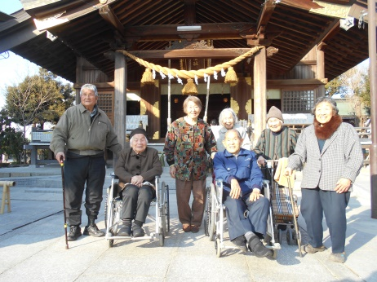

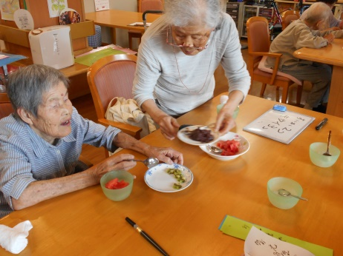
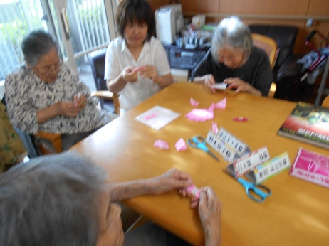
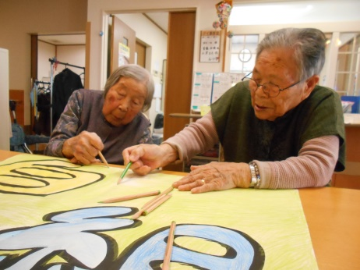
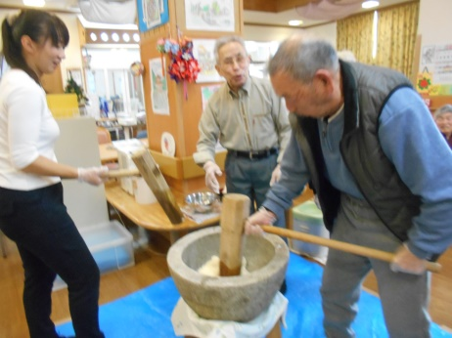

上半期 振り返り
デイサービス 平成28年度 運営・利用状況 |  |  |  |  |  |  |  |  | 平成29年度6月7日(水) 第２回運営推進会議 資料

4月～8月利用実績 |  |  |  |  |  | 定員18名
 | 4月 | 5月 |  | 6月 | 7月 | 8月
のべ利用者数 | 284 | 271 |  | 344 | 313 | 349
営業日数 | 20 | 19 |  | 22 | 20 | 22
利用率 | 79% | 79% |  | 87% | 87% | 88%

利用者別内訳 8月 |  |  |  |  |  | 契約者 39名 うち2名は8月利用なし
 | 要介護１ | 要介護２ |  | 要介護３ | 要介護４ | 要介護５ | 要支援１ | 要支援２
男性（人） | 4 |  |  | 1 |  |  |  | 2 |  | 7
平均年齢（歳） | 86.83 |  |  | 81.08 |  |  |  | 86.83
女性(人） | 10 | 7 |  | 4 | 1 | 1 | 3 | 4 |  | 30
平均年齢（歳） | 90.36 | 84.92 |  | 93.44 | 92.75 | 95.08 | 83.72 | 88.85
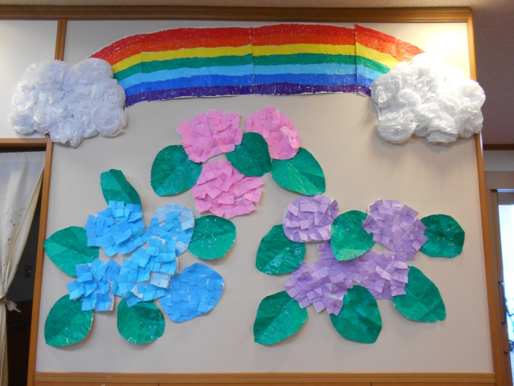
曜日毎利用者数 8月
 | 月 | 火 |  | 水 | 木 | 金
男性（人） | 3 | 4 |  | 3 | 4 | 4
女性（人） | 15 | 13 |  | 12 | 14 | 14

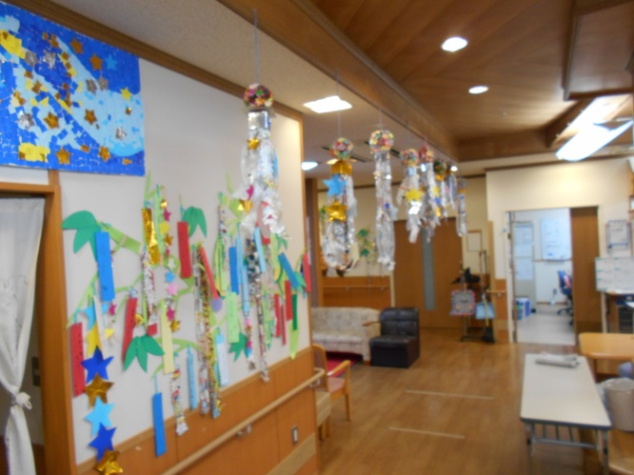
☆季節ごとの手作り壁飾り☆
一日のながれ
午前 |  |  | 午後
8時半～9時半 | お迎え |  | 12時半～ | 昼休憩
9時半～ | 健康チェック |  | 14時～ | リハビリ体操
9時半～ | 入浴、個別脳トレ、公文 |  | 14時半～ | レクリエーション
11時半～ | ラジオ体操・昼食準備 |  | 15時半～ | おやつ
12時～ | 昼食 |  | 16時～ | 帰りの支度、体操
 |  |  | 16時４０分～ | お送り

レクリエーション一覧
４月 |  | 5月 |  |  | 6月 |  | 7月 |  |  | 8月
外出 花見 |  | 外出 バラ園 |  |  | 外出 三ヶ根山 |  | 外出 三ヶ根山 季節行事 七夕 |  |  | 季節行事 夏祭り
誕生会 |  | 誕生会 |  |  | 誕生会 |  | 誕生会 |  |  | 誕生会
サッカーボーリング |  | 回想ゲーム |  |  | おやつつくり ごへいもち |  | ボーリングレク |  |  | 昼食つくり お好み焼き
おやつつくり いちご大福 |  | 工作 壁面飾りあじさい |  |  | 工作 壁面飾り花火 |  | じゃんけんゲーム |  |  | 工作 張り子
口腔リハビリ |  |  |  |  | 工作 七夕飾り |  | 積み木ゲーム

ヒヤリハット（インシデント）・事故報告
４月 |  | 5月 |  |  | 6月 |  | 7月 |  |  | 8月
なし |  | インシデント1件 利用者様が手を振り上げた際、座っていた椅子に手をぶつけ痣になった |  |  | なし |  | インシデント1件 昼食後薬の飲ませ忘れ。 |  |  | インシデント１件 ・腰かけていた押し車から利用者様が落ちた 事故報告２件 ・昼寝をしていた畳台（30センチ）から寝返りをした際に落下した ・送迎車に乗る際、段差の足が上がらず膝を曲げ座り込んだ
 |  | 【改善策】急な日課変更の中での入浴前の時間だった。もともと慌てやすい性格の方だということもあり、ゆっくり安心できる声掛けをする。動き始める時などの見守りを強化する。 |  |  |  |  | 【改善策】1日3回の服薬チェックを強化する。 |  |  | 【改善策】 ・昼食後歯磨きの時間、体力低下を懸念していた方だった。歯磨きは自席に座りながらしていただく。 ・昼寝をする際は必ず職員が付き添い、場所を確認する。落下防止のため椅子などで柵の変わりをする。 ・歩行困難な方などの乗降時は必ず職員が付き添う。配席・配車にもご本人様にあった場所を用意する。

